Linijski dijagram
LINIJSKI DIJAGRAM - MEĐUPOPISNA PROMJENA
 | 1857. |  |  | 1869. | 1880. | 1890. | 1900. | 1910. | 1921. | 1931. | 1948. | 1953. | 1961. | 1971. | 1981. | 1991. | 2001. | 2011. | 2021.
Sesvete | 1,047 |  |  | 1,224 | 1,345 | 1,611 | 1,863 | 1,915 | 2,102 | 2,505 | 2,898 | 3,522 | 5,815 | 15,683 | 28,340 | 35,337 | 44,914 | 54,085 | 55313
Gradska četvrt Sesvete | 10,010 |  |  | 10,656 | 11,605 | 13,267 | 14,569 | 16,423 | 15,757 | 17,443 | 18,002 | 18,455 | 20,378 | 29,475 | 43,013 | 51,128 | 62,953 | 73,301 | 73713

 | Sesvete | Gradska četvrt Sesvete
1857. | 1047 | 10010
1869. | 1224 | 10656
1880. | 1345 | 11605
1890. | 1611 | 13267
1900. | 1863 | 14569
...

 | Sl. 1. Broj stanovnika Gradske četvrti Sesvete od 1857. do 2021. godine
 | Izvor: Naselja i stanovništvo, 2005; Popis stanovništva, 2013; Popis stanovništva, 2022

 | KORACI IZRADE LINIJSKOG DIJAGRAMA ZA PRIKAZ MEĐUPOPISNE PROMJENE BROJA STANOVNIKA

1. | Preuzeti podatke za odabranu županiju - koristiti publikacije DZS-a:
 |  | Naselja i stanovništvo Republike Hrvatske od 1857. do 2001. (https://web.dzs.hr/PXWeb/Menu.aspx?px_type=PX&px_db=Naselja+i+stanovni%c5%a1tvo+Republike+Hrvatske&px_language=hr)
 |  | Popis stanovništva, kućanstava i stanova 2011. godine (https://web.dzs.hr/Hrv/censuses/census2011/results/xls/Grad_01_HR.xls)
 |  | Popis stanovništva, kućanstava i stanova 2021. godine (https://podaci.dzs.hr/media/rqybclnx/popis_2021-stanovnistvo_po_naseljima.xlsx)

2. | Sistematizirati podatke da prikazuju broj stanovnika za cijelu županiju i za grad koji je njezino sjedište. (Za Zagrebačku županiju, kojoj je sjedište Zagreb koji se u njoj ne nalazi, umjesto sjedišta možete uzeti Veliku Goricu.)

3. | Sistematizirane podatke urediti na način kako je pokazan u gornjem dijelu ovog lista. Između svake pojedine popisne godine potrebno je ostaviti prazna polja za onoliko godina koliko je prošlo do sljedećeg popisa.
 | Te se godine ne upisuju u za to predviđeni redak, nego se samo ostavljaju prazna mjesta.

4. | Nakon toga, svi se podatci označe i klikne se na Umetanje/Insert i označi jednostavni 2D linijski dijagram.

5. | Na dijagramu se neće vidjeti nijedna linija, nego je stoga potrebno kliknuti na dijagram, te u kartici Dizajn grafikona u alatnoj traci kliknuti na Odaberi podatke.
 | Zatim se otvori dijaloški okvir u kojemu je potrebno kliknuti na Skrivene i prazne ćelije (nalazi se u donjem lijevom kutu).
 | Nakon toga otvori se novi dijaloški okvir u kojemu je potrebno označiti Poveži točke podataka crtom. Nakon toga pritisne se U redu/OK i izađe iz okvira, a linije se trebaju pojaviti na dijagramu.
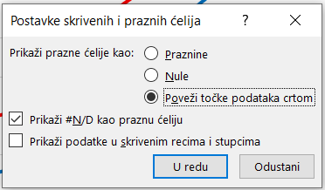

6. | Kada se prikažu linije, potrebno je grafički urediti dijagram. Boje linija mogu se odrediti na način da ih je lako razlikovati, jedna može biti topla, a druga hladna; ili linije mogu biti iste boje, ali jedna može biti isprekidana.
 | Uređivanje linija obavlja se preko alatne trake Oblikovanje (koja se pokaže gore desno prilikom klika na dijagram), unutar koje postoje različite mogućnosti.

7. | Linijski dijagram treba sadržavati sljedeće elemente
 | a) | linijski prikaz obilježja - napravljen u prethodnom koraku (linija na grafu)
 | b) | legenda - obično ju Excel sam izradi prilikom prvog oblikovanja dijagrama (na njoj se čita što pojedine linije označavaju), potrebno ju je staviti u gornji desni kut (vidi gornji dijagram)
 | c) | koordinatne osi - koordinatne osi stvorene su prilikom prvog oblikovanja dijagrama, ali ih je potrebno urediti pomoću okvira Oblikovanje osi/Format axis koji se otvara dvostrukim klikom na pojedinu os
 |  | 1) | U tom se okviru treba odrediti boja linije - zbog bolje preglednosti poželjno je uzeti crnu boju.
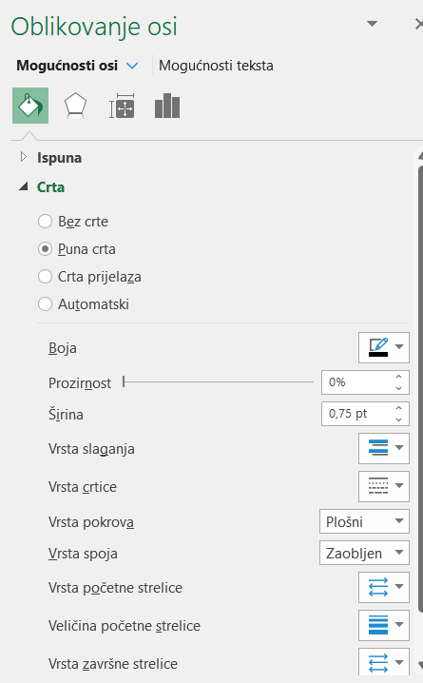

 |  | 2) | Nakon toga se trebaju uključiti oznake na osi grafikona, što će omogućiti da se vide crne crtice kraj svakog broja i godine.
 |  |  | To se radi tako da se u posljednjoj kartici u kategoriji Oznake na osi grafikona/Tick marks kategorija Vrsta glavnih prebaci iz Ništa/None u Izvan/Outside.
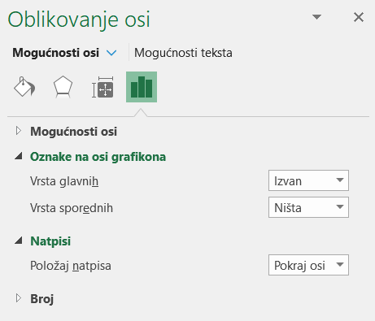

 |  | Navedena dva postupka potrebno je ponoviti i za os x (godine) i za os y (broj stanovnika)!

 |  | 3) | Ispod osi x sa godinama, ovisno o širini dijagrama, možda će se godine pokazivati u dva reda, što narušava čitljivost tablice. Zbog toga je potrebno urediti natpise da stoje vodoravno ili ukoso.
 |  |  | To se radi preko istog izbornika (Oblikovanje osi/Format axis), na način da se klikne na Mogućnosti teksta/Text options, pa zatim na posljednju karticu (Tekstni okvir),
 |  |  | te se pod smjer teksta odabere Zakreni tekst za 270°.
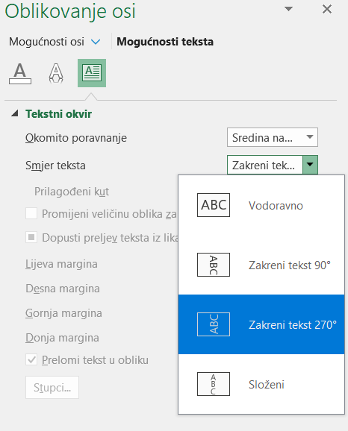

 |  | 4) | Na osi y koja prikazuje broj stanovnika nalazit će se veliki brojevi, reda veličine 10.000 i više. U tom slučaju potrebno je dvostruko kliknuti i na tu os i ući u izbornik Oblikovanje osi/Format axis.
 |  |  | U kartici Mogućnosti osi/Axis options potrebno je kliknuti na zadnju potkarticu (simbol tri stupca), gdje ponuđena opcija Mogućnosti osi/Axis options.
 |  |  | U toj je kartici potrebno pod Jedinice prikaza/Display units umjesto Ništa/None prebaciti na Tisuće/Thousands. Nakon toga se promijene brojevi na osi y (postaju 1000 puta manji).
 |  |  | S lijeve strane osi prikaže se mali okvir s tekstom Tisuće/Thousands koji se treba izbrisati.
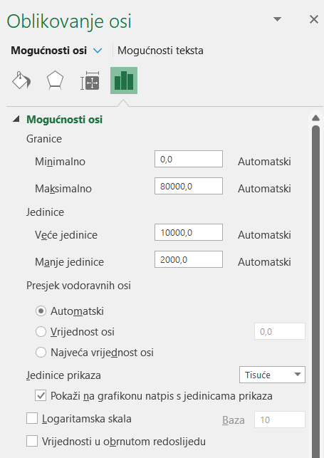

 | d) | natpisi uz osi - dodaju se kao tekstni okvir iz kartice Oblikovanje/Format (prije toga potrebno je kliknuti na dijagram). U njoj je potrebno kliknuti na simbol tekstni okvir i dodati ga unutar dijagrama.
 |  |  | Uz os x (horizontalnu os) potrebno je napisati Godina, u jednakoj veličini kao što su i natpisi na ispod osi, podebljanim fontom i u ravnini s tekstom.
 |  |  | Ako je tekst us os x okomit, onda natpis osi svejedno ostaje vodoravan i smješta ga se u ravnini sredine okomitog teksta (vidi dijagram gore).
 |  |  | Iznad osi y (vetikalna os) potrebno je napisati natpis Broj stanovnika (u tis.), prateći jednaka pravila veličine i fonta teksta kao i za os x. Tekst treba biti lijevo poravnan, u ravnini s natpisima uz os y.

 | e) | naslov dijagrama - dodaje se ispod slike u nešto većem fontu od teksta na dijagramu (najbolja veličina fonta je 12); označava se sa Sl. broj (npr. Sl. 1.); iz njega se mora jasno vidjeti što je prikazano (Broj stanovnika),
 |  |  | gdje je prikazano (u kojem prostoru - županiji) i na koje se vremensko razdoblje odnosi (od 1857. do 2021. godine). Nije dopušteno korištenje bilo kakvih kratica u naslovu dijagrama.
 |  |  | Naslov dijagrama unutar područja dijagrama koji nastaje prilikom njegovog prvog formiranja potrebno je izbrisati.

 | f) | izvor - u najkraćem obliku navedu se korištene publikacije (kratak naziv publikacije i godina izdavanja - vidi primjer gore), veličina teksta mora biti manja od naslova (najbolje 10)

 | U cijelom grafičkom prilogu potrebno je korisititi isti font (uključujući i naslovi i izvor) i istu veličinu teksta za tekst unutar dijagrama.

Dobno-spolna struktura
DOBNO-SPOLNA STRUKTURA

 |  |  |  |  | Starost Age
 |  | Ime četvrti | Spol | Ukupno Total | 0 – 4 | 5 – 9 | 10 – 14 | 15 – 19 | 20 – 24 | 25 – 29 | 30 – 34 | 35 – 39 | 40 – 44 | 45 – 49 | 50 – 54 | 55 – 59 | 60 – 64 | 65 – 69 | 70 – 74 | 75 – 79 | 80 – 84 | 85 – 89 | 90 – 94 | 95 i više 95 and over
 | 2021. | Sesvete | sv. | 70,800 | 4,038 | 4,079 | 4,425 | 4,107 | 4,435 | 4,299 | 4,284 | 4,951 | 5,308 | 5,186 | 4,875 | 4,537 | 4,203 | 3,896 | 3,153 | 2,328 | 1,628 | 823 | 214 | 31
 |  | Sesvete | m | 34,060 | 2,103 | 2,092 | 2,329 | 2,119 | 2,238 | 2,167 | 2,097 | 2,495 | 2,549 | 2,471 | 2,398 | 2,172 | 1,883 | 1,732 | 1,276 | 957 | 655 | 270 | 53 | 4
 |  | Sesvete | ž | 36,740 | 1,935 | 1,987 | 2,096 | 1,988 | 2,197 | 2,132 | 2,187 | 2,456 | 2,759 | 2,715 | 2,477 | 2,365 | 2,320 | 2,164 | 1,877 | 1,371 | 973 | 553 | 161 | 27

 |  |  |  |  | Starost Age
 |  | Ime četvrti | Spol | Ukupno Total | 0 – 4 | 5 – 9 | 10 – 14 | 15 – 19 | 20 – 24 | 25 – 29 | 30 – 34 | 35 – 39 | 40 – 44 | 45 – 49 | 50 – 54 | 55 – 59 | 60 – 64 | 65 – 69 | 70 – 74 | 75 – 79 | 80 – 84 | 85 – 89 | 90 – 94 | 95 i više 95 and over
 | 2011. | Sesvete | sv. | 70,009 | 4,491 | 4,264 | 4,728 | 4,389 | 4,284 | 4,951 | 5,536 | 5,517 | 5,362 | 4,864 | 4,555 | 4,165 | 3,578 | 3,105 | 2,642 | 1,941 | 1,033 | 472 | 104 | 28
 |  | Sesvete | m | 33,873 | 2,321 | 2,211 | 2,419 | 2,277 | 2,195 | 2,414 | 2,712 | 2,681 | 2,693 | 2,397 | 2,169 | 1,969 | 1,535 | 1,446 | 1,218 | 729 | 334 | 120 | 26 | 7
 |  | Sesvete | ž | 36,136 | 2,170 | 2,053 | 2,309 | 2,112 | 2,089 | 2,537 | 2,824 | 2,836 | 2,669 | 2,467 | 2,386 | 2,196 | 2,043 | 1,659 | 1,424 | 1,212 | 699 | 352 | 78 | 21

 |  |  | 0 – 4 | 5 – 9 | 10 – 14 | 15 – 19 | 20 – 24 | 25 – 29 | 30 – 34 | 35 – 39 | 40 – 44 | 45 – 49 | 50 – 54 | 55 – 59 | 60 – 64 | 65 – 69 | 70 – 74 | 75 – 79 | 80 – 84 | 85 – 89 | 90 – 94 | > 95
 |  | m (2021.) | -3.0 | -3.0 | -3.3 | -3.0 | -3.2 | -3.1 | -3.0 | -3.5 | -3.6 | -3.5 | -3.4 | -3.1 | -2.7 | -2.4 | -1.8 | -1.4 | -0.9 | -0.4 | -0.1 | 0.0
 |  | ž (2021.) | 2.7 | 2.8 | 3.0 | 2.8 | 3.1 | 3.0 | 3.1 | 3.5 | 3.9 | 3.8 | 3.5 | 3.3 | 3.3 | 3.1 | 2.7 | 1.9 | 1.4 | 0.8 | 0.2 | 0.0
 |  | m (2011.) | -3.3 | -3.2 | -3.5 | -3.3 | -3.1 | -3.4 | -3.9 | -3.8 | -3.8 | -3.4 | -3.1 | -2.8 | -2.2 | -2.1 | -1.7 | -1.0 | -0.5 | -0.2 | 0.0 | 0.0
 |  | ž (2011.) | 3.1 | 2.9 | 3.3 | 3.0 | 3.0 | 3.6 | 4.0 | 4.1 | 3.8 | 3.5 | 3.4 | 3.1 | 2.9 | 2.4 | 2.0 | 1.7 | 1.0 | 0.5 | 0.1 | 0.0

 |  | Sl. 2. Dobno-spolna struktura Gradske četvrti Sesvete 2011. i 2021. godine
 |  | Izvor: Popis stanovništva, 2013; Popis stanovništva, 2022

 |  | KORACI IZRADE DOBNO-SPOLNE STRUKTURE

 | 1. | Preuzeti podatke za odabranu županiju. Podatci su dostupni na stranicama Državnog zavoda za statistiku i odnose se na podatke popisa stanovništva provedenih 2011. i 2021. godine.
 |  | Popis stanovništva 2011. godine (podatci objavljeni 2013. godine): https://web.dzs.hr/Hrv/censuses/census2011/results/xls/Nas_01_HR.xls
 |  | Popis stanovništva 2021. godine (podatci objavljeni 2022. godine): https://podaci.dzs.hr/media/rqybclnx/popis_2021-stanovnistvo_po_naseljima.xlsx

 |  | Navedeni se podatci moraju filtrirati na pojedinu županiju. Preporuka je da prvo kopirate zaglavlje iz Excel tablice za popis 2021. godine, a zatim kopirate podatke za razinu županije iz te godine.
 |  | Budući da je ta tablica uređena tako da u njoj imate broj i dobno-spolni sastav stanovništva na razini naselja, za županiju postoje retci s prije svih gradova, općina i naselja te županije.
 |  | Te ćete retke prepoznati na način da su drugi, četvrti, peti i šesti stupac (gdje pišu imena gradova/općina i naselja) prazni. Stupce koje sadrže podatke na engleskom možete slobodno izbrisati ili zanemariti.

 |  | Podatke za 2011. godinu možete označiti i kopirati izravno iz Excel tablice koju ćete preuzeti s interneta na drugoj poveznici, samo je potrebno prije toga kopirati zaglavlje iz 2021. godine koje već postoji u Excel tablici.
 |  | Podatci se lijepe funkcijom Zalijepi/Paste (CTRL + V) u prvu lijevu ćeliju tablice u kojoj želite zalijepiti podatke ili desnim klikom miša na istu ćeliju i u padajućem izborniku izaberete jednu od Mogućnosti lijepljenja/Paste options.

 | 2. | Nakon toga potrebno je iste podatke prilagoditi za izradu dobno-spolne strukture, što se obavlja pomoću iskazivanja udjela pojedine dobne kategorije/kontingenta stanovništva u ukupnom stanovništvu.
 |  | Potrebno je urediti tablicu u skladu s gore prikazanom trećom tablicom, gdje se trebaju kopirati redak s dobnim kategorijama i napraviti u lijevom stupcu napisati kategorije m (2011.), ž (2011.), m (2021.), ž (2021.).
 |  | Ti nazivi označavaju muško i žensko stanovništvo u 2011. i 2021. godini. Kategoriju 95 i više potrebno je zamijeniti s > 95, kako bi se zadržao statistički standard u navođenju dobnih razreda.

 |  | Nakon pripreme zaglavlja i prvog stupca te tablice, u nju se trebaju unijeti podatci. To se obavlja na takav način da primjerice za muško stanovništvo u dobnoj kategoriji 0-4 godine napišete formulu kojom ćete
 |  | podijeliti broj stanovnika u toj dobnoj kategoriji s ukupnim brojem stanovnika i pomnožiti sa 100, s time da ćete ispred ćelije s brojem muškog stanovništva obavezno staviti minus. Isto vrijedi za 2011. godinu.
 |  | Na taj se način dobiva udio muškog stanovništva u dobi 0-4 godine u ukupnom stanovništvu.
 |  | Taj bi postupak u slučaju gore prikazane tablice izgledao ovako: U prvu ćeliju desno od m (2021.) upisujete formulu =-F6/$E$5*100
 |  | U ćeliji F6 nalazi se broj muškog stanovništva 2021. godine u dobi 0-4 godine, a dijelite ga s ćelijom E5 u kojoj se nalazi ukupan broj stanovnika područja te godine.
 |  | Ispred E i ispred 5 u nazivu ćelije broja stanovnika dodaje se simbol $ - koji označava njihovo daljnje ponavljanje. Možete ga dodati jednostavnim upisivanjem (Shift + 4) ili upisati broj ćelije (E5) i pritisnuti tipku F4 (u gornjem redu tipkovnice).
 |  | Nakon što ste uredili prvu ćeliju i dobili udio broja stanovnika u toj dobnoj kategoriji, kliknite na istu ćeliju, te u donjem desnom kutu ćelije mišem pritisnite zeleni kvadratić i povucite podatke do kraja tog posljednje kategorije tog retka.
 |  | Na taj ćete način dobiti ukupan udio broja muškog stanovništva u ukupnom stanovništvu za sve dobne kategorije.

 |  | Isti postupak potrebno je ponoviti za prvu ćeliju za žensko stanovništvo (dobna kategorija 0-4 godine). Jedina je razlika da ne stavljate minus ispred ćelije. Broj kojim se dijeli ostaje isti jer je on ukupan broj i muškog i ženskog stanovništva.
 |  | Primjer formule iz gore prikazane tablice za upis u prvu ćeliju desno od ž (2021.): =F7/$E$5*100
 |  | Podatke ponovno proširite putem zelenog kvadratića u donjem desnom kutu ćelije na cijeli redak.

 |  | Retke m (2011.) i ž (2011.) popunjavate na isti način kao i za 2011. godinu, ali sve podatke (i broj stanovnika po dobnim kategorijama i ukupan broj stanovnika) uzimate iz druge tablice,
 |  | I u tom slučaju u formuli za muško stanovništvo ispred prve ćelije dodaje se minus.

 |  | Kada popunite sva četiri retka, potrebno je označiti sve brojčane podatke koje ste dobili, kliknuti desnim klikom i odabrati Oblikuj ćelije/Format cells, te urediti tip ćelije kao brojčani/numeric s jednim decimalnim mjestom.

 |  | Kad završite s tim postupkom, tablica bi Vam trebala izgledati kao gore priložena.

 | 3. | Tablicu koju ste dobili (treća tablica) označite u potpunosti (sa zaglavljem i sa krajnjim lijevim stupcem) te kliknite na Umetanje/Insert i odaberite padajući izbornik gdje su prikazana tri stupca (gore lijevo kod Grafikona).
 |  | Zatim se otvori padajući izbornik gdje treba odabrati 2D trakasti grafikon - Grupirani trakasti grafikon (prvi u trećem redu).
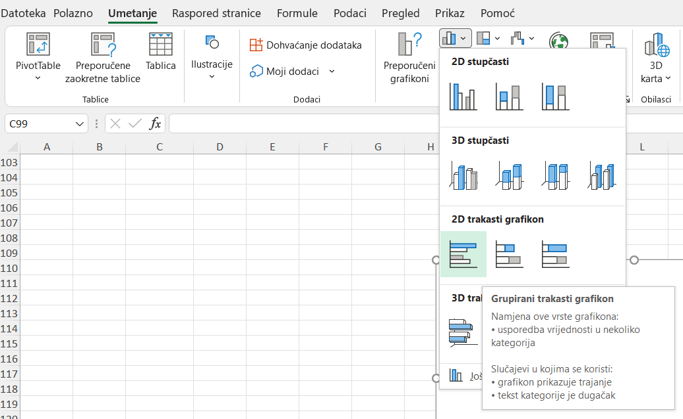

 |  | Nakon tog postupka dijagram izgleda ovako:

 |  |  |  |  |  |  |  |  |  | Odmah možete izbrisati naslov grafikona i promijeniti proporcije.
 |  |  |  |  |  |  |  |  |  | Grafikon bi trebao biti nešto duži po visini nego po širini, kao što je gore priloženi grafikon.

 |  |  |  |  |  |  |  |  |  | Sve dobne kategorije trebaju biti vidljive, a svi tekstualni podatci u istoj boji (najbolje crnoj i istom fontu iste veličine).

 |  |  |  |  |  |  |  |  |  | Koordinatne osi potrebno je obojiti u crnu boju i postaviti da se vide oznake na osima (izvan).
 |  |  |  |  |  |  |  |  |  | Upute za taj dio identične su kao i za linijski dijagram u prethodnom listu dokumenta.
 |  |  |  |  |  |  |  |  |  | (klik na os i obavljanje potrebnih radnji u izborniku Oblikovanje osi/Format axis.

 | 4. | U ovom je koraku potrebno omogućiti preklapanje stupaca kako bi se omogućila bolja vidljivost podataka na dijagramu.
 |  | Potrebno je dvaput kliknuti na bilo koji stupac prikazan na dijagramu, čime se s desne strane otvori kartica Oblikovanje nizova podataka/Format dana series.
 |  | Tu je potrebno promijeniti samo dvije numeričke vrijednosti: preklapanje nizova u 100%, a širina razmaka 0%. Nakon toga dobije se ispod prikazan izgled dijagrama.
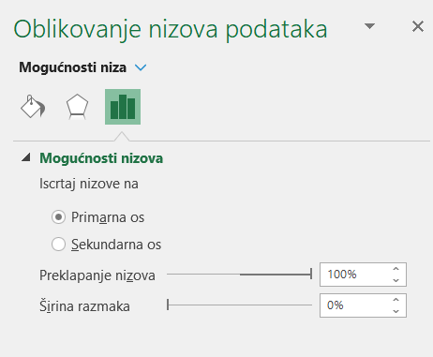

 | 5. | U ovom je koraku potrebno promijeniti boju stupaca. To se obavlja na način da se jednom klikne mišem na dijagram i na stupce i obuhvati se skupina stupaca jedne boje.
 |  | Zatim se u gornjoj alatnoj traci Oblikovanje/Format koriste uređuje ispuna i kontura linije.

 |  | Za podatke iz 2021. godine i ispunu i konturu linije podesite na svjetloplavu boju za muško stanovništvo, a na svjetlocrvenu za žensko stanovništvo.
 |  | Za podatke iz 2011. godine u kartici gdje se definira ispuna (Odabir objekata ili unos teksta/Fill) odaberite mogućnost Bez ispune/No fill, a boju konture promijenite u tamnije plavu za muško stanovništvo,
 |  | te tamnije crvenu za žensko stanovništvo. Na taj je način moguća usporedba podataka iz dva različita vremenska niza na istom dijagramu.

 | 6. | U ovom, posljednjem koraku, potrebno je dodati natpise uz osi. Iznad okomite osi dodaje se podebljan naziv Dob, a sa svake strane vodoravne osi doda se samo simbol %.
 |  | Potrebno je također i prekriti sve minuse ispred postotaka za muško stanovništvo. To se obavlja klikom na dijagram i odabirom u karitci Oblikovanje/Format, iz koje se odabire Pravokutnik/Rectangle iz Odabira oblika.
...

Strukturni krug
STRUKTURNI KRUG - OBRAZOVNA STRUKTURA

 | Ime županije | Grad ili općina | Ime grada ili općine | Starost | Spol | Ukupno | Bez škole | 1 -3 razreda osnovne škole | 4 -7 razreda osnovne škole | Osnovna škola | Srednja škola 1) | Visoko obrazovanje |  |  |  | Nepoznato
 |  |  |  |  |  |  |  |  |  |  |  | Svega | Stručni studij 2) | Sveučilišni studij 3) | Doktorat znanosti
 | Grad Zagreb | Gradska četvrt | Sesvete | Ukupno | sv. | 56,526 | 977 | 324 | 3,089 | 11,622 | 32,646 | 7,788 | 2,983 | 4,710 | 95 | 80

 | Bez škole | 1 -3 razreda osnovne škole | 4 -7 razreda osnovne škole | Osnovna škola | Srednja škola | Stručni studij | Sveučilišni studij | Doktorat znanosti | Nepoznato
 | 977 | 324 | 3,089 | 11,622 | 32,646 | 2,983 | 4,710 | 95 | 80

 | Sl. 3. Stanovništvo Gradske četvrti Sesvete starije od 15 godina prema najvišoj završenoj razini obrazovanja 2011. godine
 | Izvor: Popis stanovništva, 2013

 | KORACI IZRADE KRUŽNOG DIJAGRAMA S PRIKAZOM OBRAZOVNE STRUKTURE STANOVNIŠTVA

 | 1. | Potrebno je preuzeti podatke o obrazovnoj strukturi stanovništva starijeg od 15 godina prikupljene u popisu stanovništva iz 2011. godine
 |  | STANOVNIŠTVO STARO 15 I VIŠE GODINA PREMA NAJVIŠOJ ZAVRŠENOJ ŠKOLI, STAROSTI I SPOLU PO GRADOVIMA/OPĆINAMA - https://web.dzs.hr/Hrv/censuses/census2011/results/xls/Grad_10_HR.xls
 |  | Iz navedene tablice potrebno je kopirati zaglavlje u cijelosti i jedan redak u kojemu se nalaze podatci za sve stanovnike županije. Analiza po spolu nije potrebna, stoga u petom stupcu treba biti oznaka sv.

 | 2. | Preuzete podatke potrebno je kopirati u drugu tablicu po uzoru gore prikazanu, koja će se izravno koristiti za izradu dijagrama. Potrebno je kopirati podatke za sljedećih devet kategorija:

 |  |  | Bez škole | 1 -3 razreda osnovne škole | 4 -7 razreda osnovne škole | Osnovna škola | Srednja škola | Stručni studij | Sveučilišni studij | Doktorat znanosti | Nepoznato

 | 3. | Potrebno je označiti sve podatke u tablici (zajedno sa zaglavljem) i iz izbornika Umetanje/Insert u alatnoj traci odabrati 2D tortni dijagram/2D Pie diagram.
 |  | Nakon toga dobije se ovakav dijagram:

 |  |  |  |  |  |  |  |  |  | U njemu je potrebno izbrisati naslov, legendu staviti u jedan stupac s desne strane
 |  |  |  |  |  |  |  |  |  | i povećati kružni grafički prikaz te ga smjestiti na lijevu stranu.
 |  |  |  |  |  |  |  |  |  | Omjer veličine grafičkog prikaza i teksta u legendi trebao bi biti otprilike 2:1.

 |  |  |  |  |  |  |  |  |  | Boje dijagrama trebaju biti dovoljno distinktivne da se može prepoznati razlika skupova podataka,
 |  |  |  |  |  |  |  |  |  | pa se mogu dodatno urediti preko izbornika Oblikovanje/Format, ako smatrate da je potrebno.

 |  |  |  |  |  |  |  |  |  | Font u legendi moguće je dodatno prilagoditi, ako je potrebno.

 | 4. | Kako bi dijagram bio bolje razumljiv, potrebno je dodati natpise nad podatcima. To se može dodati na način da se klikne na područje dijagrama i klikne na zeleni plus kraj dijagrama.
 |  | U njemu se označi kvačica kod Natpisi nad podacima/Data labels.
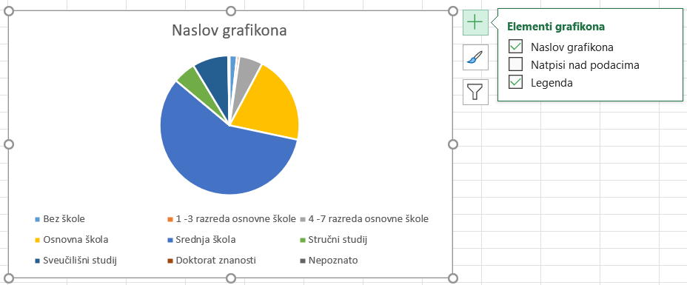

 |  | Program sam postavi natpise vrijednosti kategorija koje je preuzeo iz tablice. Budući da su te vrijednosti apsolutni brojevi, a nama su potrebni postotci potrebno je kliknuti na tekst s vrijednosti.
 |  | Dvostrukim klikom ili desnim klikom na vrijednost pa na Oblikovanje natpisa nad podatcima/Format data labels otvori se prozor s desne strane gdje se u posljednjoj kartici pod Mogućnosti natpisa/Label properties Postotak/Percentage, a odznači vrijednost
 |  | odabere Postotak/Percent, a isključi Vrijednost/Value.
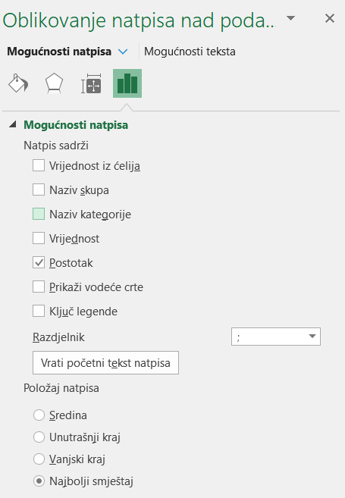
 |  |  |  |  |  |  | Budući da bi se moglo dogoditi da pojedina kategorija ima 0%, kako bi se to izbjeglo potrebno je urediti postotak tako da mu se prikažu dvije decimale.
 |  |  |  |  |  |  | To se obavlja na način da se u istom izborniku spusti (scrolla) do dna do kategorije Broj/Number, gdje se kao kategorija podesi Postotak/Percent i
 |  |  |  |  |  |  | kao broj decimalnih mjesta stavi se 2. Font i boju oznaka potrebno je uskladiti s legendom.

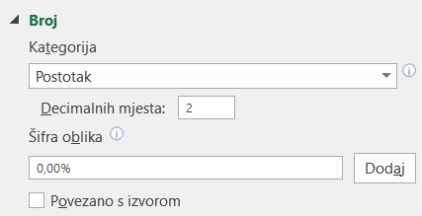

 | 5. | Na kraju potrebno je dodati naslov dijagrama (Sl. 3. …, što, gdje, kada) i izvor podataka (Popis stanovništva, 2013).

